画面フロー
アプリ基本設計書 |  |  |  | 担当者 | きらぼし |  | 確認日

 |  |  |  |  | DNX | 米山 | 確認日 | 2021-04-28

画面コード | D0400M00 D0410S01 D0410S02 D0410S03 D0410S04 | フロー名 | 定期預金新規流れ

STEP1
STEP2
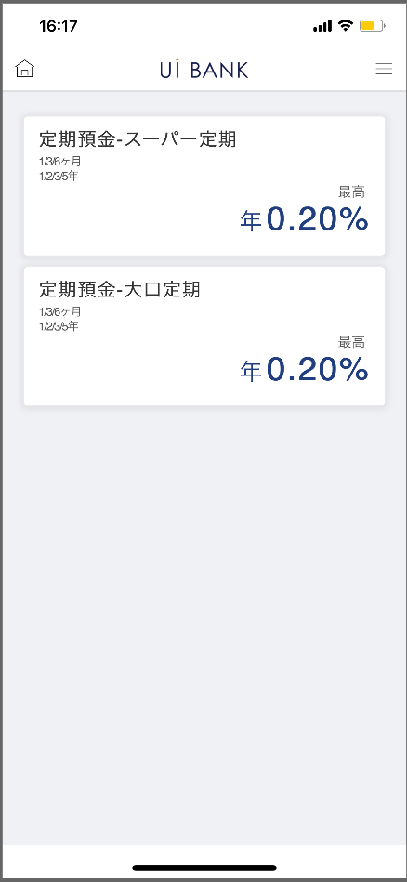 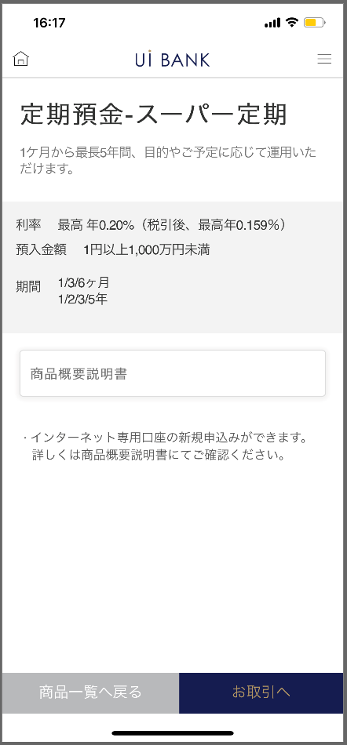 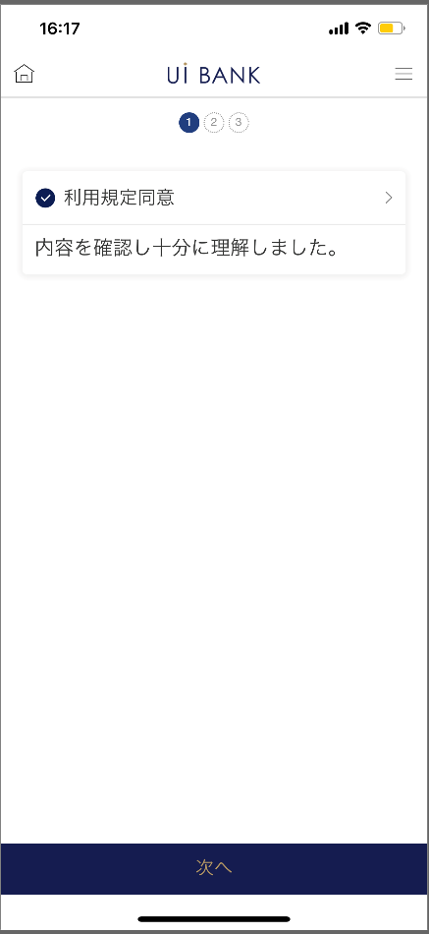 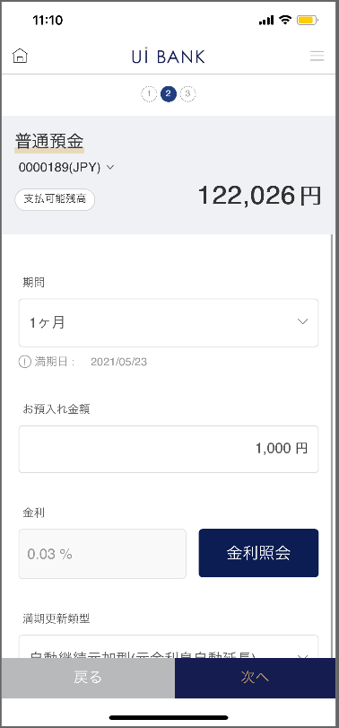 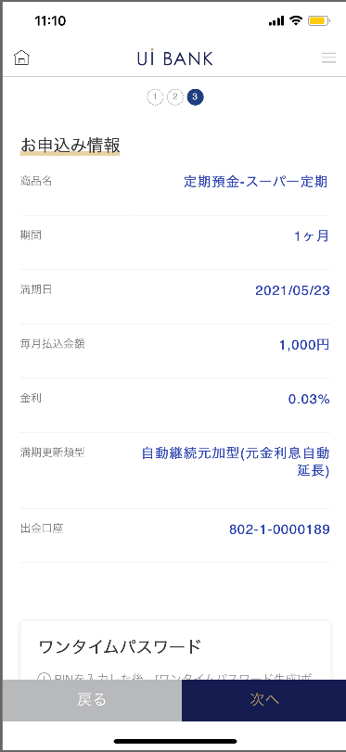 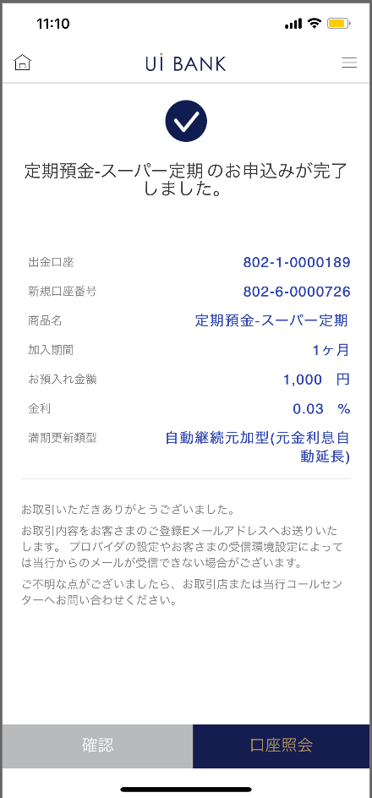

☆

STEP3
STEP4
STEP5

補足説明：
☆：UI銀行様のロゴ挿入に影響し表題のタイトルにロゴが挿入されています。 最新版のものではデザインの関係上「新規申込み」とタイトル表記しております。 希望の文言等ございましたらご相談いただけますと幸いです。

D0400M00_画面レイアウト
アプリ基本設計書 |  |  |  |  |  |  |  |  | 担当者 | きらぼし |  |  | 確認日

 |  |  |  |  |  |  |  |  |  | DNX | 米山 |  | 確認日 | 2021-04-28

要件充足表No. | 43 | カテゴリ | App PKG | Lvel 1 | Lvel 2 | Lvel 3 |  | Lvel 4 | Lvel 5
 |  |  |  | モバイルアプリ | 基本機能 | MENU

要件充足表No. | 1 | カテゴリ | AITHERPKG | Lvel 1 | Lvel 2 | Lvel 3 |  | Lvel 4 | Lvel 5
 |  |  |  | 預金 | 邦貨定期預金 | 口座開設、預入

画面コード | D0400M00 | 画面名 | 定期預金新規申込み(目録)

画面レイアウト： |  |  |  |  |  |  | 画面説明：

 |  |  |  |  |  |  | - 定期預金の商品目録を表示 - 各商品を選択することで該当の商品説明が表示 - 商品概要説明書 '＞'を押下時PDF表示 - お取引へ押下時約款同意ページ（S01）へ移動 - 商品一覧へ戻る押下時商品一覧へ移動

1
2
3
4
5
6

 |  |  |  |  |  |  | 項目説明

 |  |  |  |  |  |  | 項番 | 操作 | 選択肢/入力内容 |  |  | 備考 |  | AiTHERとの連携 (参照元データ)

 |  |  |  |  |  |  | 1 | クリック | - |  |  | スーパ定期、大口定期選択 |  | -
 |  |  |  |  |  |  | 2 | － | 常時表示 |  |  | - |  | -
 |  |  |  |  |  |  | 3 | クリック | - |  |  | PDF表示 |  | -
 |  |  |  |  |  |  | 4 | － | 常時表示 |  |  | - |  | -
 |  |  |  |  |  |  | 5 | クリック | - |  |  | 項番１画面に遷移 |  | -
 |  |  |  |  |  |  | 6 | クリック | - |  |  | D0410S01に遷移 |  | -
 |  |  |  |  |  |  | 7
 |  |  |  |  |  |  | 8
 |  |  |  |  |  |  | 9
 |  |  |  |  |  |  | 10
 |  |  |  |  |  |  | 11
 |  |  |  |  |  |  | 12
 |  |  |  |  |  |  | 13
 |  |  |  |  |  |  | 14
 |  |  |  |  |  |  | 15
 |  |  |  |  |  |  | きらぼし様コメント & デザイン変更コメント(要件定義書参照) |  |  |  |  |  |  | 対応確認
 |  |  |  |  |  |  | No. | 内容
 |  |  |  |  |  |  | 1 | 商品目録の商品名と商品性を決定後に変更します |  |  |  |  |  | 項番1.2 対応済
 |  |  |  |  |  |  | 2 | 商品概要説明書のリンク先を'預金口座の商品名と商品性を決定後に変更します |  |  |  |  |  | 項番3 PDF受領待ち
 |  |  |  |  |  |  | 3 | 説明文言を取扱商品決定後に変更します |  |  |  |  |  | 項番4 対応済
 |  |  |  |  |  |  | 4
 |  |  |  |  |  |  | 5
 |  |  |  |  |  |  | 6
 |  |  |  |  |  |  | 7
 |  |  |  |  |  |  | 8
 |  |  |  |  |  |  | 9
 |  |  |  |  |  |  | 10

D0410S01_画面レイアウト
アプリ基本設計書 |  |  |  |  |  |  |  |  | 担当者 | きらぼし |  |  | 確認日

 |  |  |  |  |  |  |  |  |  | DNX | 米山 |  | 確認日 | 2021-04-28

要件充足表No. | 43 | カテゴリ | App PKG | Lvel 1 | Lvel 2 | Lvel 3 |  | Lvel 4 | Lvel 5
 |  |  |  | モバイルアプリ | 基本機能 | MENU

要件充足表No. | 1 | カテゴリ | AITHERPKG | Lvel 1 | Lvel 2 | Lvel 3 |  | Lvel 4 | Lvel 5
 |  |  |  | 預金 | 邦貨定期預金 | 口座開設、預入

画面コード | D0410S01 | 画面名 | 定期預金新規申込み(利用約款同意)

画面レイアウト： |  |  |  |  |  |  | 画面説明：

 |  |  |  |  |  |  | - 利用規定同意 '＞'を押下し商品規定を確認 - 利用規定同意のチェックが入る - 次へ押下時内容入力ページ（S02）へ移動 - 内容未確認状態で次へ押下時ポップアップ表示

1
 |  |  |  |  |  |  | 項目説明

 |  |  |  |  |  |  | 項番 | 操作 | 選択肢/入力内容 |  |  | 備考 |  | AiTHERとの連携 (参照元データ)

 |  |  |  |  |  |  | 1 | クリック | - |  |  | PDF表示 |  | -
 |  |  |  |  |  |  | 2 | クリック | - |  |  | D0410S02に遷移 |  | -
 |  |  |  |  |  |  | 3
 |  |  |  |  |  |  | 4
 |  |  |  |  |  |  | 5
 |  |  |  |  |  |  | 6
 |  |  |  |  |  |  | 7
 |  |  |  |  |  |  | 8
 |  |  |  |  |  |  | 9
 |  |  |  |  |  |  | 10
 |  |  |  |  |  |  | 11
 |  |  |  |  |  |  | 12
 |  |  |  |  |  |  | 13
 |  |  |  |  |  |  | 14
 |  |  |  |  |  |  | 15
 |  |  |  |  |  |  | きらぼし様コメント & デザイン変更コメント(要件定義書参照) |  |  |  |  |  |  | 対応確認
 |  |  |  |  |  |  | No. | 内容
 |  |  |  |  |  |  | 1 | 次へ のフォントを大きくしたい。 |  |  |  |  |  | 項番2 対応済
 |  |  |  |  |  |  | 2
 |  |  |  |  |  |  | 3
2
 |  |  |  |  |  |  | 4
 |  |  |  |  |  |  | 5
 |  |  |  |  |  |  | 6
 |  |  |  |  |  |  | 7
 |  |  |  |  |  |  | 8
 |  |  |  |  |  |  | 9
 |  |  |  |  |  |  | 10

D0410S02_画面レイアウト
アプリ基本設計書 |  |  |  |  |  |  |  |  | 担当者 | きらぼし |  |  | 確認日

 |  |  |  |  |  |  |  |  |  | DNX | 米山 |  | 確認日 | 2021-04-28

要件充足表No. | 43 | カテゴリ | App PKG | Lvel 1 | Lvel 2 | Lvel 3 |  | Lvel 4 | Lvel 5
 |  |  |  | モバイルアプリ | 基本機能 | MENU

要件充足表No. | 1 | カテゴリ | AITHERPKG | Lvel 1 | Lvel 2 | Lvel 3 |  | Lvel 4 | Lvel 5
 |  |  |  | 預金 | 邦貨定期預金 | 口座開設、預入

画面コード | D0410S02 | 画面名 | 定期預金新規申込み(内容入力)

画面レイアウト： |  |  |  |  |  |  | 画面説明：

 |  |  |  |  |  |  | - 普通預金口座選択：資金を出金する普通預金口座を選択 - 期間選択 - 満期日表示 - お預入金額入力 -金利照会ボタン -押下時金利表示 - 満期更新類型選択 - 説明文言 - 次へ押下時入力内容確認ページ（S03）へ移動 - 戻る押下時利用約款同意ページ（S01）へ移動

1

 |  |  |  |  |  |  | 項目説明

 |  |  |  |  |  |  | 項番 | 操作 | 選択肢/入力内容 |  |  | 備考 |  | AiTHERとの連携 (参照元データ)

2
 |  |  |  |  |  |  | 1 | － | 自動表示 |  |  | - |  | 0248
 |  |  |  |  |  |  | 2 | プルダウン | 1ヶ月、3ヶ月、6ヶ月、12ヶ月（１年）、24ヶ月（2年）、36ヶ月（3年）、60ヶ月（5年） |  |  | - |  | -
 |  |  |  |  |  |  | 3 | 入力 | １円以上の金額入力 |  |  | - |  | -
 |  |  |  |  |  |  | 4 | － | 自動表示 |  |  | - |  | -
 |  |  |  |  |  |  | 5 | クリック | - |  |  | 項番4 表示 |  | -
 |  |  |  |  |  |  | 6 | プルダウン | 自動継続元加型（元金利息自動延長 |  |  | - |  | -
 |  |  |  |  |  |  |  |  | 自動継続利払型（元金は自動延長・・） |  |  | - |  | -
 |  |  |  |  |  |  | 7 | クリック | - |  |  | D0410S01に遷移 |  | -
 |  |  |  |  |  |  | 8 | クリック | - |  |  | D0410S03に遷移 |  | -
3

5
4
 |  |  |  |  |  |  | きらぼし様コメント & デザイン変更コメント(要件定義書参照) |  |  |  |  |  |  | 対応確認
 |  |  |  |  |  |  | No. | 内容
 |  |  |  |  |  |  | 1 | 預金口座の商品名、商品性を決定後に変更します |  |  |  |  |  | 項番1～6 対応済
 |  |  |  |  |  |  | 2 | 商品性に関する表示について、文字を大きくしたい。 |  |  |  |  |  | 項番2～6 対応済
6
 |  |  |  |  |  |  | 3 | 説明文言を削除する |  |  |  |  |  | 削除対応済
 |  |  |  |  |  |  | 4 | 戻る 次へ のフォントを大きくしたい |  |  |  |  |  | 項番7、8 対応済
8
 |  |  |  |  |  |  | 5
7
 |  |  |  |  |  |  | 6
 |  |  |  |  |  |  | 7
 |  |  |  |  |  |  | 8
 |  |  |  |  |  |  | 9
 |  |  |  |  |  |  | 10

D0410S03_画面レイアウト
アプリ基本設計書 |  |  |  |  |  |  |  |  | 担当者 | きらぼし |  |  | 確認日

 |  |  |  |  |  |  |  |  |  | DNX | 米山 |  | 確認日 | 2021-04-28

要件充足表No. | 43 | カテゴリ | App PKG | Lvel 1 | Lvel 2 | Lvel 3 |  | Lvel 4 | Lvel 5
 |  |  |  | モバイルアプリ | 基本機能 | MENU

要件充足表No. | 1 | カテゴリ | AITHERPKG | Lvel 1 | Lvel 2 | Lvel 3 |  | Lvel 4 | Lvel 5
 |  |  |  | 預金 | 邦貨定期預金 | 口座開設、預入

画面コード | D0410S03 | 画面名 | 定期預金新規申込み(入力内容確認)

画面レイアウト： |  |  |  |  |  |  | 画面説明：

 |  |  |  |  |  |  | - 入力内容確認 - 保安媒体認証 - 次へ押下時完了ページ（S04）へ移動 - 戻る押下時内容入力ページ（S02）へ移動

1
2
3
4
5
6

 |  |  |  |  |  |  | 項目説明

 |  |  |  |  |  |  | 項番 | 操作 | 選択肢/入力内容 |  |  | 備考 |  | AiTHERとの連携 (参照元データ)

 |  |  |  |  |  |  | 1 | － | 常時表示 |  |  | - |  | -
 |  |  |  |  |  |  | 2 | 入力 | 6桁のPIN番号入力 |  |  | - |  | -
 |  |  |  |  |  |  | 3 | － | 常時表示 |  |  | - |  | -
 |  |  |  |  |  |  | 4 | 入力 | 6桁のワンタイムパスワード入力 |  |  | - |  | -
 |  |  |  |  |  |  | 5 | クリック | - |  |  | D0410S02へ遷移 |  | -
 |  |  |  |  |  |  | 6 | クリック | - |  |  | D0410S04へ遷移 |  | -
 |  |  |  |  |  |  | 7
 |  |  |  |  |  |  | 8
 |  |  |  |  |  |  | 9
 |  |  |  |  |  |  | 10
 |  |  |  |  |  |  | 11
 |  |  |  |  |  |  | 12
 |  |  |  |  |  |  | 13
 |  |  |  |  |  |  | 14
 |  |  |  |  |  |  | 15
 |  |  |  |  |  |  | きらぼし様コメント & デザイン変更コメント(要件定義書参照) |  |  |  |  |  |  | 対応確認
 |  |  |  |  |  |  | No. | 内容
 |  |  |  |  |  |  | 1 | 「モバイルOTP」「OTPパスワード」「Mobile One Time Password」等の表記を、すべて「ワンタイムパスワード」に統一したい。 |  |  |  |  |  | 項番2 対応済
 |  |  |  |  |  |  | 2 | 戻る 次へ のフォントを大きくしたい。 |  |  |  |  |  | 項番5、6 対応済
 |  |  |  |  |  |  | 3
 |  |  |  |  |  |  | 4
 |  |  |  |  |  |  | 5
 |  |  |  |  |  |  | 6
 |  |  |  |  |  |  | 7
 |  |  |  |  |  |  | 8
 |  |  |  |  |  |  | 9
 |  |  |  |  |  |  | 10

D0410S04_画面レイアウト
アプリ基本設計書 |  |  |  |  |  |  |  |  | 担当者 | きらぼし |  |  | 確認日

 |  |  |  |  |  |  |  |  |  | DNX | 米山 |  | 確認日 | 2021-04-28

要件充足表No. | 43 | カテゴリ | App PKG | Lvel 1 | Lvel 2 | Lvel 3 |  | Lvel 4 | Lvel 5
 |  |  |  | モバイルアプリ | 基本機能 | MENU

要件充足表No. | 1 | カテゴリ | AITHERPKG | Lvel 1 | Lvel 2 | Lvel 3 |  | Lvel 4 | Lvel 5
 |  |  |  | 預金 | 邦貨定期預金 | 口座開設、預入

画面コード | D0410S04 | 画面名 | 定期預金新規申込み(完了)

画面レイアウト： |  |  |  |  |  |  | 画面説明：

 |  |  |  |  |  |  | - 定期預金作成完了画面 - ボタンから口座照会画面へ移動可能 - 確認押下時メインへ移動

1

 |  |  |  |  |  |  | 項目説明

 |  |  |  |  |  |  | 項番 | 操作 | 選択肢/入力内容 |  |  | 備考 |  | AiTHERとの連携 (参照元データ)

 |  |  |  |  |  |  | 1 | － | 常時表示 |  |  | - |  | -
 |  |  |  |  |  |  | 2 | － | 常時表示 |  |  | - |  | -
 |  |  |  |  |  |  | 3 | クリック | - |  |  | D0400M00へ遷移 |  | -
 |  |  |  |  |  |  | 4 | クリック | - |  |  | D0020M00へ遷移 |  | -
 |  |  |  |  |  |  | 5
 |  |  |  |  |  |  | 6
 |  |  |  |  |  |  | 7
 |  |  |  |  |  |  | 8
 |  |  |  |  |  |  | 9
 |  |  |  |  |  |  | 10
2
 |  |  |  |  |  |  | 11
 |  |  |  |  |  |  | 12
 |  |  |  |  |  |  | 13
 |  |  |  |  |  |  | 14
 |  |  |  |  |  |  | 15
 |  |  |  |  |  |  | きらぼし様コメント & デザイン変更コメント(要件定義書参照) |  |  |  |  |  |  | 対応確認
 |  |  |  |  |  |  | No. | 内容
 |  |  |  |  |  |  | 1 | ロゴを決定後に変更します |  |  |  |  |  | 項番1 対応済
 |  |  |  |  |  |  | 2 | 商品名を決定後に変更します |  |  |  |  |  | 項番1 対応済
 |  |  |  |  |  |  | 3 | コールセンターの電話番号を決定後に文言変更します |  |  |  |  |  | 項番2 電話番号提示待ち
3
4
 |  |  |  |  |  |  | 4 | 口座照会 確認 のフォントを大きくしたい。 |  |  |  |  |  | 項番3、4 対応済
 |  |  |  |  |  |  | 5
 |  |  |  |  |  |  | 6
 |  |  |  |  |  |  | 7
 |  |  |  |  |  |  | 8
 |  |  |  |  |  |  | 9
 |  |  |  |  |  |  | 10

